Hoja1
P |  |  |  |  | parteA | PArteB | Q
X | y | grupo | raiz | () | (xQ-Xp)^2 | (yQ-yp)^2 | x | y
30 | 61 | Bajos | 0.00 | 0 | 0 | 0 | 30 | 61
26 | 50 | Bajos | 11.70 | 137 | 16 | 121
50 | 70 | Altos | 21.93 | 481 | 400 | 81
20 | 41 | Bajos | 22.36 | 500 | 100 | 400
52 | 74 | Altos | 25.55 | 653 | 484 | 169
10 | 41 | Bajos | 28.28 | 800 | 400 | 400
60 | 66 | Altos | 30.41 | 925 | 900 | 25
62 | 74 | Altos | 34.54 | 1193 | 1024 | 169
8 | 30 | Bajos | 38.01 | 1445 | 484 | 961
67 | 70 | Altos | 38.08 | 1450 | 1369 | 81
60 | 87 | Altos | 39.70 | 1576 | 900 | 676
71 | 69 | Altos | 41.77 | 1745 | 1681 | 64
20 | 20 | Bajos | 42.20 | 1781 | 100 | 1681
72 | 69 | Altos | 42.76 | 1828 | 1764 | 64
66 | 89 | Altos | 45.61 | 2080 | 1296 | 784
75 | 69 | Altos | 45.71 | 2089 | 2025 | 64
3 | 22 | Bajos | 47.43 | 2250 | 729 | 1521
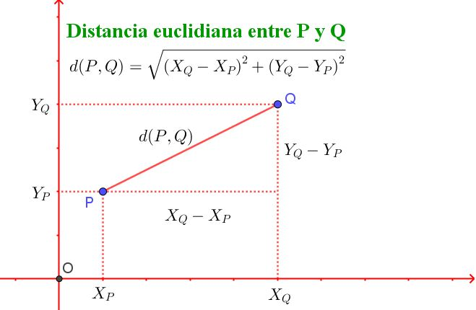
30 | 8 | Bajos | 53.00 | 2809 | 0 | 2809
76 | 89 | Altos | 53.85 | 2900 | 2116 | 784
2 | 11 | Bajos | 57.31 | 3284 | 784 | 2500 |  |  | Tabla_a
80 | 89 | Altos | 57.31 | 3284 | 2500 | 784 |  |  | Integer | id | DTO
87 | 54 | Altos | 57.43 | 3298 | 3249 | 49 |  |  | Integer | x | datoX | 30
88 | 52 | Altos | 58.69 | 3445 | 3364 | 81 |  |  | Integer | y | datoY | 61
3 | 8 | Bajos | 59.48 | 3538 | 729 | 2809 |  |  | Varchar(255) | obs

 |  |  |  |  |  |  |  |  | Tabla_b
 |  |  |  |  |  |  |  |  | Integer | id
 |  |  |  |  |  |  |  |  | Integer | x
 |  |  |  |  |  |  |  |  | Integer | y
 |  |  |  |  |  |  |  |  | Varchar(255) | obs

